様式１
別紙１３
面接指導対象医師の一覧

 | 医療機関名

№ | 年月 | 所属（診療科名） | 役職 | 氏名 | 適用水準 | 該当月の時間外・ 休日労働時間数 （時間） | 兼務先等で 面接指導実施
1
2
3
4
5
6
7
8
9
10
11
12
13
14
15
16
17
18
19
20
21
22
23
24
25
26
27
28
29
30
31
32
33
34
35
36
37
38
39
40
41
42
43
44
45
46
行が不足する場合は、
下に追加してください。
47
48
49
50
＜記入時の注意事項＞
・臨床研修医については、「所属（診療科名）」の欄に「臨床研修医」と記入してください。
・検査予定月の前々月から起算して1年間の間に、100時間以上の時間外・休日労働を行った医師について記入してください。
【例】R7.10月に検査がある場合→R6.9月からR7.8月までの勤務実績から、100時間以上の時間外・休日労働を行った医師について記入。
・複数の月で100時間以上の時間外・休日労働を行っている場合、該当する月すべてについて記入してください（1月1行ずつ記入してください）。
・以下の方は検査対象ではないため、一覧に含めないでください。
①病院・診療所の管理者
②産業医、血液センター等の勤務医、健診センターの医師、大学病院の専門業務型裁量労働制が適用される医師など診療を直接の目的とする業務を行わない者等
・労働基準法上の管理監督者であっても、病院・診療所の管理者以外の方は検査対象となるため、一覧に含めてください。
・他病院からの派遣や宿日直のアルバイトなど、非常勤の医師についても、当該医師からの自己申告等により、時間外・休日時間外労働が、主たる勤務先
での勤務実績と通算して100時間以上となることを把握した場合は、面接指導の対象となるため、一覧に含めてください。
また、「該当月の時間外・休日労働時間数（時間）」欄は、他医療機関での実績（自己申告等により貴院で把握する時間）を通算して記入してください。

記入例
別紙１３（記入例）
対象月を1行ずつ記入してください。
面接指導対象医師の一覧

 | 医療機関名 | 医療法人▲▲ ●●病院

Ａ水準の医師でも、時間外･休日労働時間が 100 時間以上となった場合は、面接指導を行い 、一覧に記入してくだ さい。
自院以外で面接指導を行い、結果の写し等を保管している場合に〇をつけてください。
面接指導を行っていても、実績が100時間未満の医師や月は記入不要です。
№ | 年月 | 所属（診療科名） | 役職 | 氏名 | 適用水準 | 該当月の時間外・ 休日労働時間数 （時間） | 兼務先等で 面接指導実施
1 | 202404 | 呼吸器内科 | 医員 | 〇〇 〇〇 | A水準 | 115.0
2 | 202407 | 呼吸器内科 | 医員 | 〇〇 〇〇 | A水準 | 100.0
3 | 202405 | 臨床研修医 |  | ◆◆ ◆◆ | C-1水準 | 130.5
4 | 202404 | 循環器内科 | 副院長 | △△ △△ | B水準 | 108.5
5 | 202405 | 循環器内科 | 副院長 | △△ △△ | B水準 | 160.0
6 | 202408 | 循環器内科 | 副院長 | △△ △△ | B水準 | 123.3
7 | 202409 | 循環器内科 | 副院長 | △△ △△ | B水準 | 101.8
様式2（特定対象医師一覧）と水準が一致するように作成してください。
※特例水準を取得する医療機関のみ
8
診療に従事する医師であれば、管理監督者であっても、病院・診療所の管理者を除き、面接指導の対象になります。
9
10
11
12
他医療機関での時間外・休日労働時間（本人の自己申告等に基づき把握しているもの）と貴院での時間外・休日労働時間を通算し、時間単位（分単位は小数）で入力してください。
13
14
15
16
17
「診療科→氏名→年月」の順番に並ぶよう、
データの作成をお願いします。
18
19
20
21
22
23
24
25
26
27
28
29
30
31
32
33
34
35
36
37
38
39
40
41
42
43
44
45
46
47
48
49
50
＜記入時の注意事項＞
・臨床研修医については、「所属（診療科名）」の欄に「臨床研修医」と記入してください。
・検査予定月の前々月から起算して1年間の間に、100時間以上の時間外・休日労働を行った医師について記入してください。
【例】R7.10月に検査がある場合→R6.9月からR7.8月までの勤務実績から、100時間以上の時間外・休日労働を行った医師について記入。
・複数の月で100時間以上の時間外・休日労働を行っている場合、該当する月すべてについて記入してください（1月1行ずつ記入してください）。
・以下の方は検査対象ではないため、一覧に含めないでください。
①病院・診療所の管理者
②産業医、血液センター等の勤務医、健診センターの医師、大学病院の専門業務型裁量労働制が適用される医師など診療を直接の目的とする業務を行わない者等
・労働基準法上の管理監督者であっても、病院・診療所の管理者以外の方は検査対象となるため、一覧に含めてください。
・他病院からの派遣や宿日直のアルバイトなど、非常勤の医師についても、当該医師からの自己申告等により、時間外・休日時間外労働が、主たる勤務先
での勤務実績と通算して100時間以上となることを把握した場合は、面接指導の対象となるため、一覧に含めてください。
また、「該当月の時間外・休日労働時間数（時間）」欄は、他医療機関での実績（自己申告等により貴院で把握する時間）を通算して記入してください。

集計
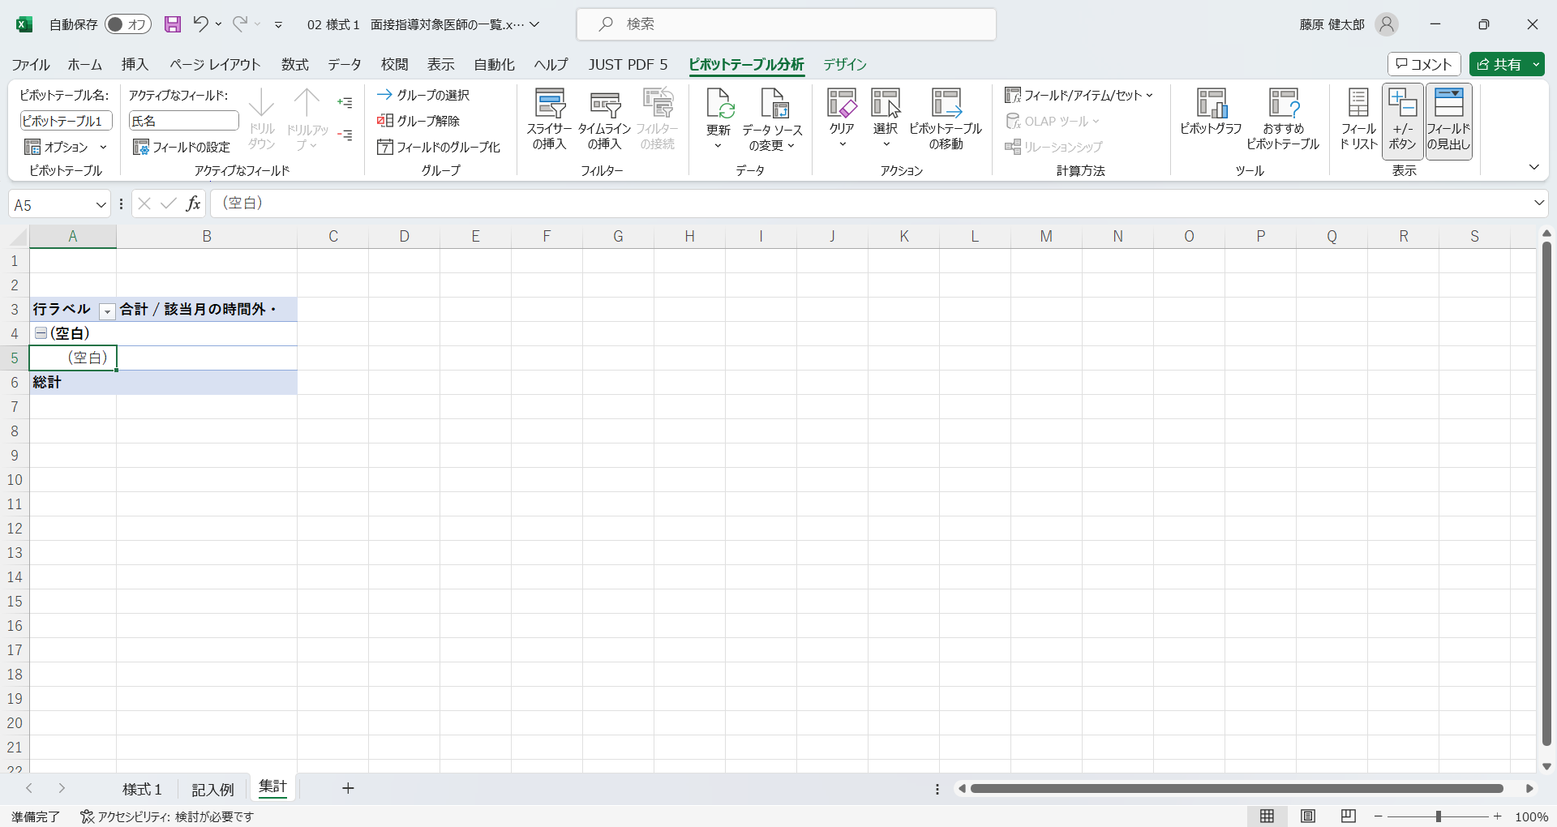
「様式１」入力後に更新ボタンを押す
行ラベル | 合計 / 該当月の時間外・
(空白)
(空白)
総計

